Erklärung & rechtliche Hinweise
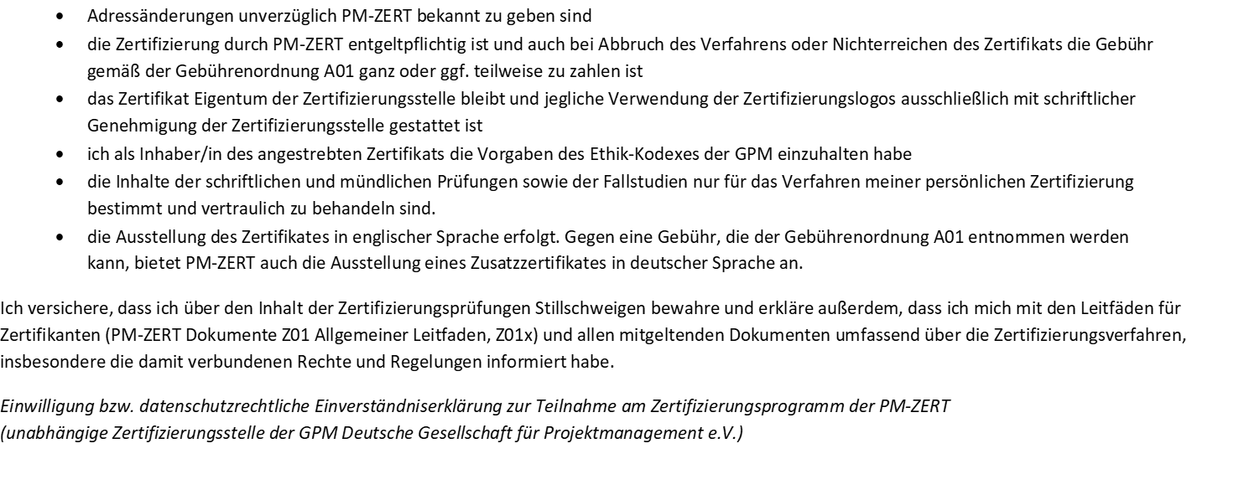

Selbstauskunft
 | Selbstauskunft/Selbstbewertung

*) Detailiierte Beschreibungen s. ICB 4 Individual Competence Baseline und ICR 4 Public, IPMA Certification Regulation Public Version; beides steht auf der Website der IPMA als Download zur Verfügung.
 | Zutreffendes bitte mit einem X markieren
IPMA ICB 4.0 Competence Table
Kompetenzelemente *) |  |  | WISSEN (Bloomstufe 1) | VERSTEHEN (Bloomstufe 2) | ANWENDUNG (Bloomstufe 3) | ANALYSE (Bloomstufe 4) | SYNTHESE (Bloomstufe 5) | EVALUATION, BEURTEILUNG (Bloomstufe 6)
Perspective | 4.3.1 | Strategie | x
 | 4.3.2 | Governance, Strukturen und Prozesse | x
 | 4.3.3 | Compliance, Standards und Regularien | x
 | 4.3.4 | Macht und Interessen | x
 | 4.3.5 | Kultur und Werte | x
People | 4.4.1 | Selbstreflexion und Selbstmanagement | x
 | 4.4.2 | Persönliche Integrität und Verlässlichkeit | x
 | 4.4.3 | Persönliche Kommunikation | x
 | 4.4.4 | Beziehungen und Engagement | x
 | 4.4.5 | Führung | x
 | 4.4.6 | Teamwork | x
 | 4.4.7 | Konflikte und Krisen | x
 | 4.4.8 | Vielseitigkeit | x
 | 4.4.9 | Verhandlungen | x
 | 4.4.10 | Ergebnisorientierung | x
Practice | 4.5.1 | Projektdesign | xx
 | 4.5.2 | Anforderungen und Ziele | x
 | 4.5.3 | Leistungsumfang und Lieferobjekte | x
 | 4.5.4 | Ablauf und Termine | x
 | 4.5.5 | Organisation, Information und Dokumentation | x
 | 4.5.6 | Qualität | xx
 | 4.5.7 | Kosten und Finanzierung | x
 | 4.5.8 | Ressourcen | x
 | 4.5.9 | Beschaffung | x
 | 4.5.10 | Planung und Steuerung | x
 | 4.5.11 | Chancen und Risiken | x
 | 4.5.12 | Stakeholder | x
 | 4.5.13 | Change und Transformation | x

Projektliste
PM-ZERT Nachweis der PM-Tätigkeit in Projekten
 |  |  |  |  |  |  |  |  |  |  |  |  | ESR
 |  |  |  |  |  |  |  |  |  |  |  |  | ESR 1
Name, Vorname: |  | Janzen, Dimitri
 | beantragter Level: |  | Geplantes Zertifizierungsdatum (MM.JJJJ)

Nr. | Projektbezeichnung | Projektdauer |  | Tätig in der Rolle als (Tätigkeitsbeschreibung) | Tätig in der Rolle |  | Einsatz [%] | Kennzeichen ESR-Projekt | Komplexität Assessor | Komplexität Zertifikant | Tätig in der Rolle [Monate]
 |  | von MM.JJJJ | bis MM.JJJJ |  | von MM.JJJJ | bis MM.JJJJ |  |  |  |  | absolut | gewichtet
1
2
3
4
5
6
7
8
9
10
11
12
 |  |  |  |  |  |  |  |  |  | Summe [Monate] | 0.0
Name des bewertenden Assessors:
Der Assessor empfiehlt die Zulassung des o.g. Kandidaten: |  |  |  |  | am (Datum)

Wenn "Nein", bitte hier Begründung eingeben:

© PM-ZERT

 | FALSE

